Planilha1
GALERIA | TEMA | Qtd por unidades | Entregue
 | ASTRONAUTA 01
 | ASTRONAUTA 02
 | ASTRONAUTA 03
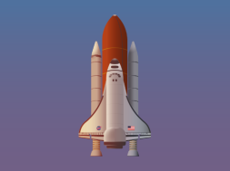 | ASTRONAUTA 04
 | ASTRONAUTA 05
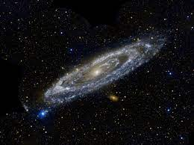 | ASTRONAUTA 06
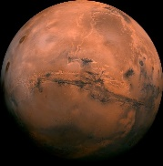 | ASTRONAUTA 07
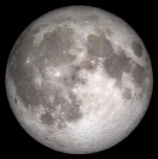 | ASTRONAUTA 08
 | ASTRONAUTA 09
 | ASTRONAUTA 10
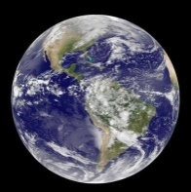 | ASTRONAUTA 11
TOTAL |  | 0

